Balansešana
 |  |  |  |  |  |  |  |  |  |  |  |  |  |  |  |  |  |  | Ūdens | 4.187 | kJ/kg˚С
 |  |  |  |  |  |  |  |  |  |  |  |  |  |  |  | Ūdens | 4.187 | kJ/kg˚С
 | Balansēšanas vārsts |  |  |  |  |  |  | Plūsma |  |  |  |  |  | Siltumjauda |  |  |  |  | Jauda | T1 | T2 | ΔT | Plūsma |  |  | Konvert. | Pļūsma |  | ΔP |  | Kv
Mēr.p.nr. | Tips | DN | Pozīcijā | Kv | P1 | P2 | ΔP | Projekts | Projekts | Fakt. | Fakt. | Fakt. | Novirze | T1 | T2 | ΔT | Jauda projektā | Jauda fakt. | kW | °C | °C | °C | m3/h | l/min | l/sek | 1.200 | m3/h | 0.948 | Bar | 1.62 | 0.745
 |  | mm |  |  | kPa | kPa | kPa | m3/h | l/min | m3/h | l/min | l/s | % | °C | °C | °C | kW | kW | 23 | 80 | 60 | 20 | 1.00 | 16.67 | 0.28 |  | m3/h | 1.0 | kPa | 100 | 1.000 | 100 | m3
1 | STAD | 20 | 3.0 | 3.87 | 234 | 228 | 6 | 1.20 | 20.00 | 0.948 | 15.80 | 0.26 | -21 | 40 | 30 | 10 | 14 | 11 | 10 | 80 | 60 | 20 | 0.43 | 7.17 | 0.12 | 0.33 | l/s | 0.28 | kPa | 100 | 1.008 | 9.0 | kW
2 | Miner | 10 |  | 0.75 | 235 | 74 | 161 | 1.20 | 20.00 | 0.95 | 15.75 | 0.26 | -21 | 40 | 30 | 10 | 14 | 11 | 10 | 80 | 60 | 20 | 0.44 | 7.33 | 0.12 | 1,200 | l/h | 1,000 | kPa | 100 | 1.000 | 20 | ΔT°C
3 | STAD |  |  |  |  |  |  | 1.20 |  |  |  |  |  | 40 | 35 |  |  |  | 10 | 80 | 60 | 20 | 0.44 | 7.33 | 0.12 | 20.00 | l/min | 20.00 | kPa | 50 | 1.697 | 258 | h
4
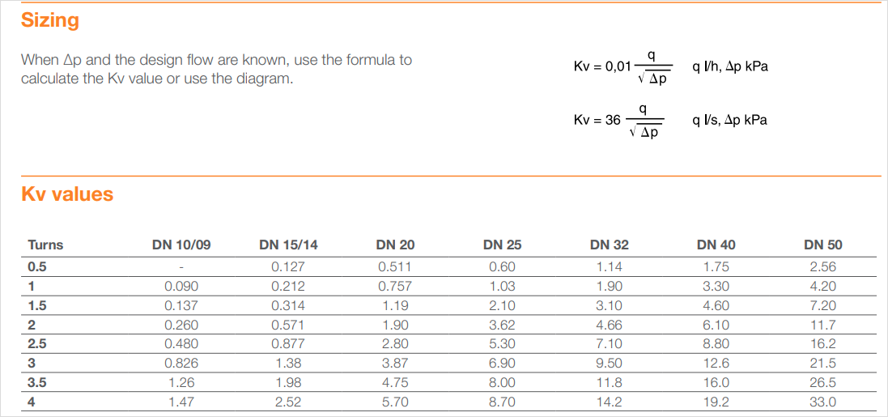
 | ΔP Bar
5 | 0.1041322314
6.6666666667 | 0.18512396694
8.3333333333 | 0.28925619835
10 | 0.41652892562
11.666666667 | 0.56694214876
13.333333333 | 0.74049586777
15 | 0.93719008264
16.666666667 | 1.1570247934
18.333333333 | 1.4
20 | 1.6661157025
5 |  |  |  |  |  |  |  |  |  |  |  |  |  |  |  |  |  |  |  |  |  |  |  |  |  |  | m3/h | l/min | ΔP Bar
6 |  |  |  |  |  |  |  |  |  |  |  |  |  |  |  |  |  |  |  |  |  |  |  |  |  |  | 0.3 | 5.0 | 0.2
7 |  |  |  |  |  |  |  |  |  |  |  |  |  |  |  |  |  |  |  |  |  |  |  |  |  |  | 0.4 | 6.7 | 0.3
8 |  |  |  |  |  |  |  |  |  |  |  |  |  |  |  |  |  |  |  |  |  |  |  |  |  |  | 0.5 | 8.3 | 0.5
9 |  |  |  |  |  |  |  |  |  |  |  |  |  |  |  |  |  |  |  |  |  |  |  |  |  |  | 0.6 | 10.0 | 0.6
10 |  |  |  |  |  |  |  |  |  |  |  |  |  |  |  |  |  |  |  |  |  |  |  |  |  |  | 0.7 | 11.7 | 0.9
11 |  |  |  |  |  |  |  |  |  |  |  |  |  |  |  |  |  |  |  |  |  |  |  |  |  |  | 0.8 | 13.3 | 1.2
12 |  |  |  |  |  |  |  |  |  |  |  |  |  |  |  |  |  |  |  |  |  |  |  |  |  |  | 0.9 | 15.0 | 1.5
13 |  |  |  |  |  |  |  |  |  |  |  |  |  |  |  |  |  |  |  |  |  |  |  |  |  |  | 1.0 | 16.7 | 1.8
14 |  |  |  |  |  |  |  |  |  |  |  |  |  |  |  |  |  |  |  |  |  |  |  |  |  |  | 1.1 | 18.3 | 2.2
15 |  |  |  |  |  |  |  |  |  |  |  |  |  |  |  |  |  |  |  |  |  |  |  |  |  |  | 1.2 | 20.0 | 2.6
16
17
18
19

 | STAD
 | STAP
 | VTR
 | VFC

